目的 構成
LCD/PC：液面ディスプレイ／中央監視端末
OCS ：管理制御サーバ(SVC)
NAS ：ネットワークアタッチストレージ
RS ：端末伝送装置
DDC ：空調機用コントローラ
RS
RS
電力室
・・・
・・・
・・・
・・・
DDC
DDC
・・・
RS盤/CP盤
メンテナンス用PC
RS盤/CP盤
NAS
OCS
システム制御盤
LCD/PC
オペレーション室
LCD/PC
監視用PC
ネットワーク機器
クラウド
サービス
BEMS機能
BACnetネットワーク(リング)
GW-A
上位サーバ
GW-B
このI/Fの検討
システム全体イメージ
目的：BACnetの変換ゲートウェイを使って、下記にあげる客先要求に対応する。
・上位サーバからBACnetシステム中央監視の監視点を収集したい。
・上位サーバからBACnetシステムへ発停操作・設定変更を行いたい。
・BACnetシステムの警報、状態変化をリアルタイムで上位サーバへ取り込みたい
・BACnetシステム~上位サーバ間の通信方式としてModbus、SNMP、OPCを使いたい

上位へ送る対象・・・計測点(アナログ)、計量点(運転時間含む)(積算)、状態変化(デジタル)、警報(デジタル)
下位へ送る対象・・・変更設定値(アナログ)、発停操作信号(デジタル)
検討プロトコル：Modbus、SNMP、OPC
ＧＷ-A
上位サーバ
ＧＷ-B
BACnetシステム
計測点(アナログ)
計量点(積算)
警報(デジタル)
状態変化(デジタル)
変更設定値(アナログ)
発停信号(デジタル)
BACnet IP
Modbus TCP
or
SNMP
or
OPC
ゲートウェイ接続イメージ

用途見当
計測点(アナログ)、計量点(積算)、変更設定値(アナログ)、発停操作信号(デジタル)…Modbus、OPC
状態変化(デジタル)、警報(デジタル)…SNMP、OPC

【御回答】Loytec GW
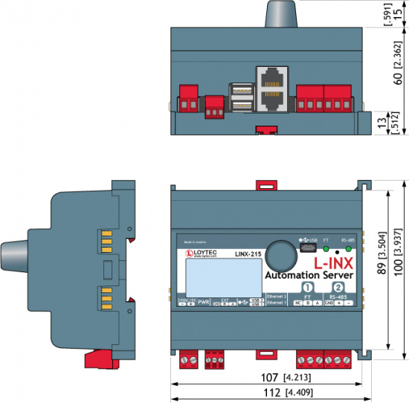
 |  |  | 黄色箇所：詳細は、メーカ見解が必要
カテゴリー |  | 確認事項 | 回答 | 補足 | 【姿図】
プロトコル | 1 | Modbus、SNMP、OPCのうち、対応可能なプロトコルはどれでしょうか。 | Modbus(Master,Slave)、OPC(Server,Client)、OPC-UA(Server,Client)が可能です。SNMPには対応してません。 | 下位通信はBACnetIP、上位通信はどれが対応可能か？ 要求したら対応できますか。
購入方法 | 2 | ゲートウェイ単品の購入は可能でしょうか。 | はい、ソフトウェアもしくはゲートウェイ(ハード・ソフト)が可能です。 | 初期設定など機器以外のエンジ費用が必要か。
エンジ | 3 | ゲートウェイの設定作業はすべてユーザーで可能でしょうか。 | 可能です。但し、ソフトウェアの設定についてはトレーニングが必要となります。 | ポイント名称変更、追加など現地でもユーザーで対応できるか。
エンジ | 4 | ゲートウェイ各種設定ツールの提供は無償でよいでしょうか。 | ２、項で購入頂きました ゲートウェイ本体ライセンスに含まれております。
エンジ | 5 | ゲートウェイの設定作業（ツール操作）についての教育の提供は可能でしょうか。その費用はどれくらいでしょうか。 | はい、可能と考えます。デルタ社からの提供となりますので費用は分かりかねます。参考として200千円/名ほどかと思います。
納期 | 6 | 製品納期はどのくらいでしょうか。 | 標準納期として、3週間です。 | 手配から納入までの目安期間として確認。
保証 | 7 | 製品の供給期間の考え方を教えて下さい。 | 新製品が提供されるまでの期間で、設定は後継機種と互換性がありますので簡単に移行できます。 | 販売停止アナウンス有無。後継機、代替え機の考えがあるか。
保証 | 8 | 製品の保証期間は何年でしょうか。 保証期間の開始時期はいつからでしょうか。 | 製品保証は、欠品・破損は出荷してから1年間。 | 竣工引き渡しまで期間があるため、工場出荷時からスタートだと足りなくなるため。
保証 | 9 | ゲートウェイの耐用年数、推奨交換周期はどれくらいでしょうか。 | 設置環境によりですが電子機器ですので10年~15年を目安で見ておいてください。 | 保守計画に反映させるため。保守部品有無も確認。
保証 | 10 | 製品(H/W)の標準出荷検査の概要を教えて下さい。 | メーカでのストレスチェック・製品検査を行ったうえでのロット単位での出荷と考えます。詳細はデルタ社に要確認 | 受注製品かロット製品か
保証 | 11 | 製品の成績書は発行されますでしょうか。また発行は1台単位かロット単位かどちらでしょう。 | デルタ社に要確認 | 一応確認。
保証 | 12 | 保証期間内の故障については機器交換対応でしょうか。 その場合に緊急対応（即時出荷）は可能でしょうか。 | 機器交換での対応となります。在庫品であれば緊急予備品対応は臨機応変に対応してくれます。 | 不具合発生時の復旧期間目安として。
保証 | 13 | 故障内容の調査は有償、無償いずれでしょうか。 保証期間中と後で対応が変わりますか。 | 保証期間後で、責任範囲を明確にしたうえでの 必要に応じた都度見積対応となります。オーストリアでの解析となります。 | 故障品差し替えの後、原因調査はしてもらえるか。
サポート | 14 | 上位通信側との仕様打ち合せに同席は可能でしょうか。 | はい、弊社でも可能です。デルタ社の出席は要確認 | オンライン陪席でも可。仕様すり合わせ。
サポ-ト | 15 | 不具合発生時の問い合わせ窓口はどうなってますでしょうか。 | 先ずは、購入先の担当者が窓口となります。 | 現場施工時にリアルタイムで相談できる窓口があるか。
サポート | 16 | 保守サービスはありますか。 | ないと思います。デルタ社に要確認 | 念のため確認。
接続試験 | 17 | 弊社BASとの事前接続試験の費用は別途でしょうか。 弊社工場（神奈川県藤沢市）での実施を想定しています。 | はい、弊社でも可能です。その時は無償です。デルタ社の出席は要確認 | 個別案件の前に、正常動作ができるか社内での接続試験をしたい。
接続試験 | 18 | 個別案件での現地立ち合いは対応可能でしょうか。 | はい、弊社でも可能です。デルタ社の対応は要確認 | 現地接続試験での立会。有償想定。そもそも要らない！？
ポイント | 19 | BACnetオブジェクトは「現在値(Present_Value)」と「ステータスフラグ」をセットで1オブジェクトとして扱えますか。 | 扱えません。 | 現在値(Present_Value)のみでは、計測状態の正常性が認識できないため
ポイント | 20 | ゲートウェイ1台当たりの上限点数は何点でしょうか。 複数台使用時の制限事項はありますでしょうか。 | LINX-215で、BACNET750object/台です。複数台使用時には単独ゲートウェイを複数台設置する形態となります。
ポイント | 21 | 1点当たりのプロパティ数はいくつでしょうか。 | １プロパティ/点です。 | 1オブジェクト当たり２プロパティの場合は2点必要と考えるか。
周期 | 22 | 上位(Modbus）ゲートウェイ間の通信周期とゲートウェイ(BACnet）BAシステム間の通信周期はどうなってますか。 | 別の周期で設定可能です。 | 上位通信と下位通信の周期は別と考えてよいか。
周期 | 23 | オブジェクト毎に収集周期を変えられますか。 | プロパティ単位で収集周期を設定可能です。上位通信に対しても同様です。
故障時動作 | 24 | ゲートウェイ自身の機器故障（重故障、軽故障）などの通知はどのように発信されますか。 | ソフトウェア・ハードウェアの死活については BACNETの｢Who-is/I-Am｣及び｢DiviceStatus｣および各種通信異常となります。 | BACnet側は、｢Who-is/I-Am｣及び｢DiviceStatus｣のRead対応可
SEC | 25 | ゲートウェイのネットワークセキュリティ対策はどのようになってますか。 | ネットワーク機器のファイアウォールもしくは客先のルールに応じての対応となります。OSはLINUXベースとなります。 | 何もないと想定。
特殊 | 26 | 二重化で使用した場合、相互補完の機能はありますか。 | 標準機能として、二重化は備えていないと考えます。二重化する場合は、内部で専用ソフトを構築する必要があると考え、上位機種に変更する必要があります。詳細は、デルタ社に要確認 | 並列単独動作を想定。 念のため確認。

【御紹介】MTT社小規模GW
新製品開発情報
産業用マルチプロトコルゲートウェイ

新しい産業用マルチプロトコルゲートウェイを開発しています。
IrisRT：各種通信プロトコルをサポートしたゲートウェイ
IrisEdge：各種通信プロトコルゲートウェイ機能に加えて、Node Red、MQTT、SQLサーバー、OPC UA、クラウドサービスをサポート
CPU：ARM Cortex A8 operating at 1GHz（OS：IrisRT Embedded real-time OS／IrisEdge Linux OS）
LAN：RJ-45 Ethernet 2ports
シリアル：RS-485 2ports
USB-C ：1 port （IrisRT ／ IrisEdge）
USB-A ：1 port （IrisEdge）
供給電源：7～24 VDC

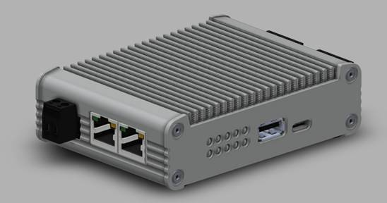
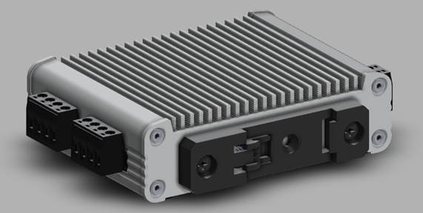

IrisGateway
This product will replace our ETH-1000 gateway and will be the first product to be released (we will be receiving prototypes in about 3 weeks, with production units expected about 12 to 16 weeks later). It will be backwards compatible with the ETH-1000’s configuration projects and will be configured using our ICC Configuration Studio software via USB or Ethernet. It will also incorporate the OEM features found in our Mirius gateway, such as dynamic network configuration, allowing an end user to configure the network settings of the device via its embedded web page. | この製品は、ETH-1000ゲートウェイに代わるものであり、最初にリリースされる製品になります（約3週間でプロトタイプを受け取り、約12〜16週間後に生産ユニットを受け取る予定です）。 ETH-1000の構成プロジェクトとの下位互換性があり、USBまたはイーサネット経由でICC ConfigurationStudioソフトウェアを使用して構成されます。 また、動的ネットワーク構成など、 Mirius http://www.iccdesigns.com/protocol-gateways/66-mirius.htmlゲートウェイにあるOEM機能が組み込まれているため、エンドユーザーは埋め込みWebページを介してデバイスのネットワーク設定を構成できます。 | リリースは2021年4月になる模様です
• The maximum number of bytes that will be able to be transferred by the IrisGateway is 16,384 (16KB). This is the size of the gateway’s internal database where all objects must map to. • The IrisGateway’s Modbus/TCP Server driver will be able to expose the gateway’s entire database, which equates to 8,192 standard Modbus registers (16-bit registers), and will support up to 1,000 user-defined mappings (each supporting up to 8,192 consecutive registers). | •IrisGatewayで転送できる最大バイト数は16,384（16KB）です。 これは、すべてのオブジェクトをマップする必要があるゲートウェイの内部データベースのサイズです。 •IrisGatewayのModbus / TCPサーバードライバーは、ゲートウェイのデータベース全体を公開できます。これは、8,192の標準Modbusレジスタ（16ビットレジスタ）に相当し、最大1,000のユーザー定義マッピングをサポートします（それぞれが最大8,192の連続レジスタをサポートします）。
• The IrisGateway’s BACnet/IP Client driver will support up to 1,000 Service Objects. • The IrisGateway’s BACnet/IP Client driver will be able to target up to 100 BACnet devices. | •IrisGatewayのBACnet / IPクライアントドライバーは、最大1,000のサービスオブジェクトをサポートします。 •IrisGatewayのBACnet / IPクライアントドライバーは、最大100台のBACnetデバイスをターゲットにできます。

